poly
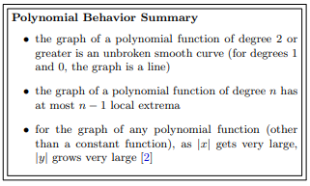
a0 | 1
a1 | 1
a2 | 1
a3 | 1
a4 | 0
-10 | -909
-9 | -656
-8 | -455
-7 | -300
-6 | -185
-5 | -104
-4 | -51
-3 | -20
-2 | -5
-1 | 0
0 | #NUM!
1 | 4
2 | 15
3 | 40
4 | 85
5 | 156
6 | 259
7 | 400
8 | 585
9 | 820
10 | 1111

exp
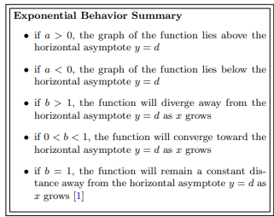
a | 0.5 | -1
b | 2 | 0.5
d | 1 | 4
-10 | 1.0004882812 | 3.5001691968
-9 | 1.0009765625 | 3.5003383362
-8 | 1.001953125 | 3.5006764436
-7 | 1.00390625 | 3.501351972
-6 | 1.0078125 | 3.5027002883
-5 | 1.015625 | 3.5053859934
-4 | 1.03125 | 3.510713969
-3 | 1.0625 | 3.5211983597
-2 | 1.125 | 3.5414979784
-1 | 1.25 | 3.5795517924
0 | 1.5 | 3.6464466094
1 | 2 | 3.75
2 | 3 | 3.875
3 | 5 | 3.96875
4 | 9 | 3.998046875
5 | 17 | 3.9999923706
6 | 33 | 3.9999999999
7 | 65 | 4
8 | 129 | 4
9 | 257 | 4
10 | 513 | 4

